Лист1
 |  |  | 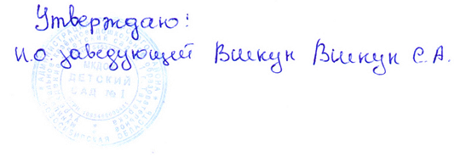

Меню

2022-01-11
Режим питания | Наименование блюда (кулинарного изделия) | Вес порции | Общий вес порций | Б | Ж | У | Ккал | Стоимость на ребенка
 |  | (с 3 до 7 лет) гр.
Завтрак | Каша вязкая манная молочная | 200 | 447 | 6.21 | 7.47 | 25.09 | 192 | 12.95
 | Бутерброд со сливочным маслом | 40/7 |  | 2.4 | 1 | 17 | 82.88 | 10.51
 | Кофейный напиток с молоком | 200 |  | 3.8 | 3.5 | 11.1 | 90.8 | 9.66
Второй завтрак | Сок | 100 | 100 | 0.5 | 0 | 10.1 | 42 | 6.7
Обед | Салат из белокачанной капусты с морковью | 50 | 740 | 0.68 | 6.06 | 6.38 | 84 | 12.03
 | Суп - Харчо | 200 |  | 4.97 | 6.19 | 21.3 | 152.84 | 8.9
 | Картофель тушеный с мясом птицы | 200 |  | 17.64 | 23.8 | 18.37 | 298.75 | 60.12
 | Компот из сухофруктов | 200 |  | 0.48 | 0 | 23.8 | 90 | 4.45
 | Хлеб пшеничный | 90 |  | 3.15 | 0.4 | 19.3 | 0 | 3.68
Уплотнённый ужин | Макароны отварные с маслом сливочным | 150 | 410 | 4.5 | 4.4 | 31.4 | 187 | 30.63
 | Икра кабачковая консервированная | 60 |  | 0.72 | 2.83 | 4.63 | 46.8 | 10.65
 | Чай без сахара | 200 |  | 0 | 0 | 0 | 0 | 0.29
Итого за день |  |  | 1697 | 45.05 | 55.65 | 188.47 | 1267.07 | 185.18

 |  |  | 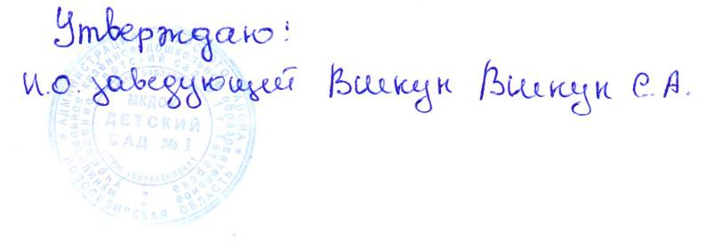

Меню

2022-01-11
Режим питания | Наименование блюда (кулинарного изделия) | Вес порции | Общий вес порций | Б | Ж | У | Ккал | Стоимость на ребенка
 |  | (с 1,5 до 3 лет) гр.
Завтрак | Каша вязкая манная молочная | 150 | 365 | 4.66 | 5.6 | 18.82 | 144 | 9.64
 | Бутерброд со сливочным маслом | 2022-05-30 |  | 2.4 | 1 | 17 | 82.88 | 2.4 | 1 | 17
 | Кофейный напиток с молоком | 180 |  | 3.42 | 3.15 | 9.99 | 81.72 | 7.86
Второй завтрак | Сок | 100 | 100 | 0.5 | 0 | 10.1 | 42 | 6.7
Обед | Салат из белокачанной капусты с морковью | 30 | 580 | 0.51 | 4.55 | 4.78 | 63 | 7.91
 | Суп - Харчо | 150 |  | 3.93 | 4.9 | 16.84 | 120.88 | 7.65
 | Картофель тушеный с мясом птицы | 150 |  | 13.7 | 15.6 | 15.68 | 234.1 | 53.28
 | Компот из сухофруктов | 180 |  | 0.43 | 0 | 21.42 | 81 | 3.85
 | Хлеб пшеничный | 70 |  | 2.36 | 0.3 | 14.5 | 0 | 2.86
Уплотнённый ужин | Макароны отварные с маслом сливочным | 94 | 289 | 3.75 | 3.7 | 26.2 | 155.8 | 30.63
 | Икра кабачковая консервированная | 45 |  | 0.54 | 2.12 | 3.47 | 35.1 | 6.39
 | Чай без сахара | 150 |  | 0 | 0 | 0 | 0 | 0.24
Итого за день |  |  | 1334 | 36.2 | 40.92 | 158.8 | 1040.48 | 139.41

